设备平面图
设备上报投入产量

设备上报上料轨道花篮数量，AGV运输功能是否屏蔽
设备上报设备状态、设备报警
托盘进出腔体时，设备上报托盘ID，腔体号及工艺参数

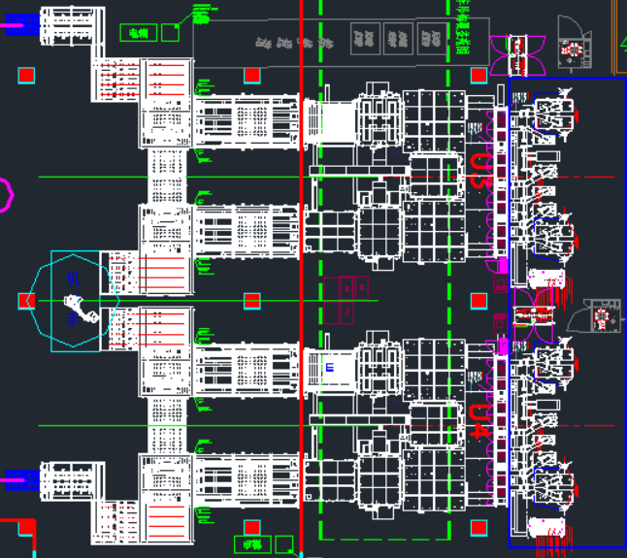

设备读取花篮RFID上报MES，MES返回花篮中的WaferID

设备上报托盘号、托盘中的WaferID、相关检测参数

设备上报托盘号，托盘开始出料

设备上报花篮RFID、WaferID、花篮中片数

设备读取花篮RFID上报MES，MES返回花篮中的WaferID
设备上报托盘号、托盘清洗

设备上报下料轨道花篮数量，AGV运输功能是否屏蔽

设备上报花篮RFID、WaferID、花篮中片数

设备上报产出产量
设备上报WaferID和对应检测参数、异常片WaferID
设备上报设备状态、设备报警
托盘进出腔体时，设备上报托盘ID，腔体号及工艺参数

